변수업그레이드
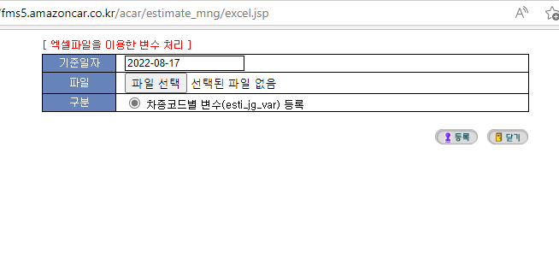
공통변수 업그레이드

FMS운영관리- Master - 견적변수관리

1) 대여구분-리스, 변수구분-공통변수, 견적기준일-선택(디폴트 최신일자 기준으로 가져옴)

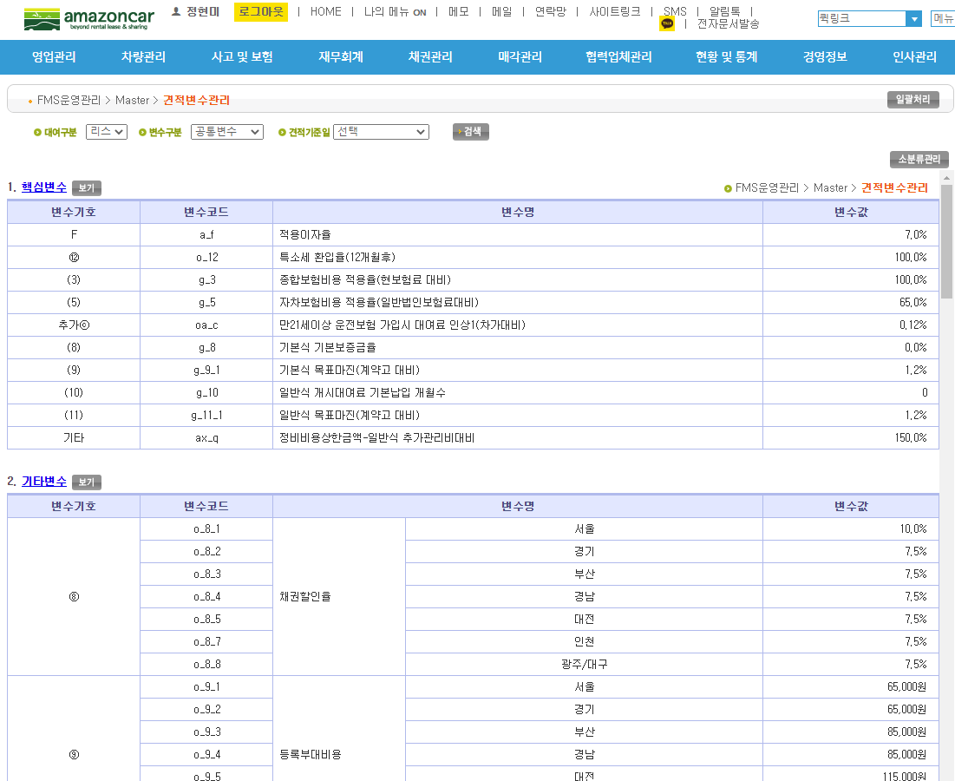

2) 핵심변수 링크 클릭 (파란색 링크나 보기 버튼 클릭)

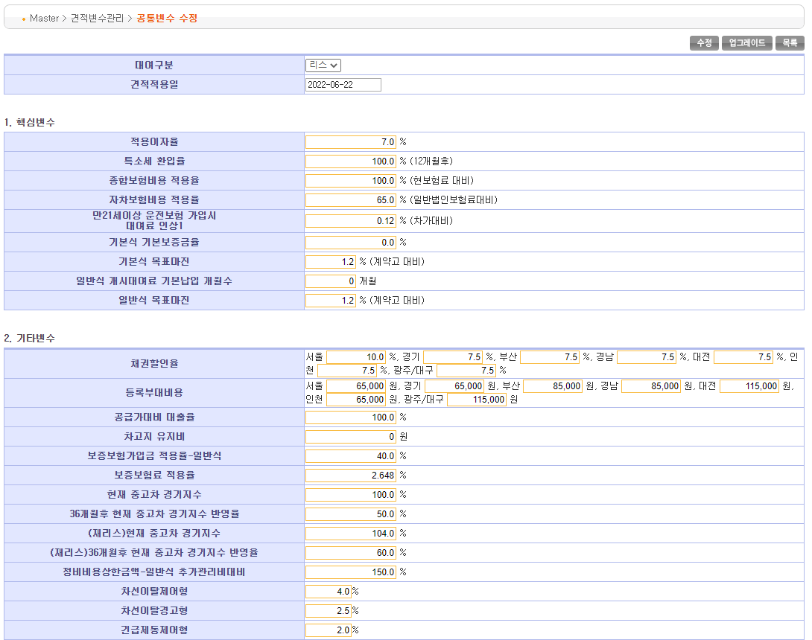

3) 단순 수정이면 값 넣고, [수정]버튼 클릭
업그레이드이면 견적적용일을 변경하고, 값을 변경한후 [업그레이드]버튼 클릭

4) 리스, 렌트 변수가 개별적으로 있음. 반드시 둘다 처리해야 함.

차종분류별변수 업그레이드

FMS운영관리- Master - 견적변수관리

1) 대여구분-리스, 변수구분-차종별변수, 견적기준일-선택(디폴트 최신일자 기준으로 가져옴)

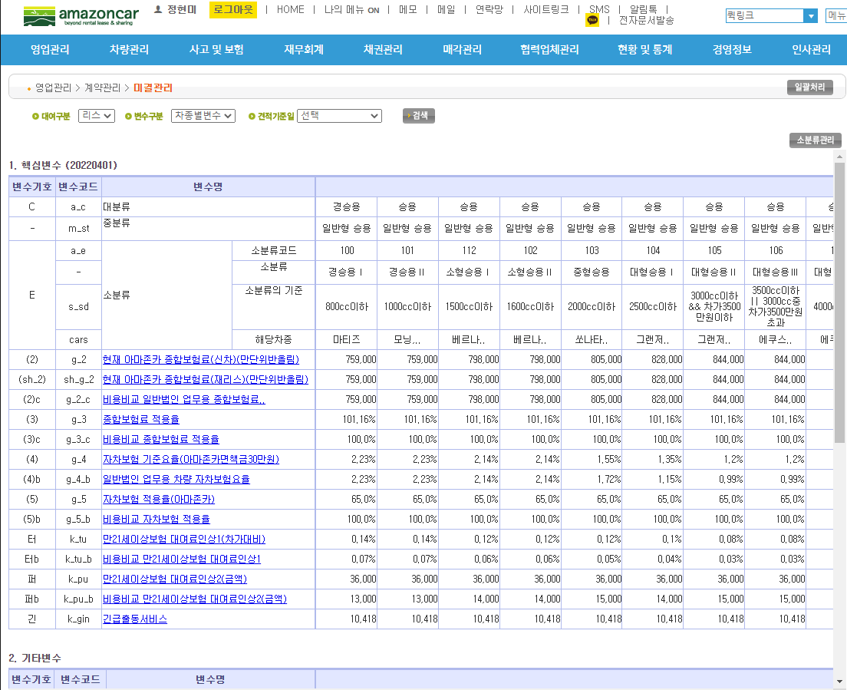

2) 차종별변수 리스트 맨오른쪽에 [업그레이드] 클릭하면 오늘자 차종별변수가 자동업그레이드(리스/렌트모두)
( 추후 변수기준일 입력넣을 예정, 미리 등록하기때문에 오늘날짜가 아닐수 있음)
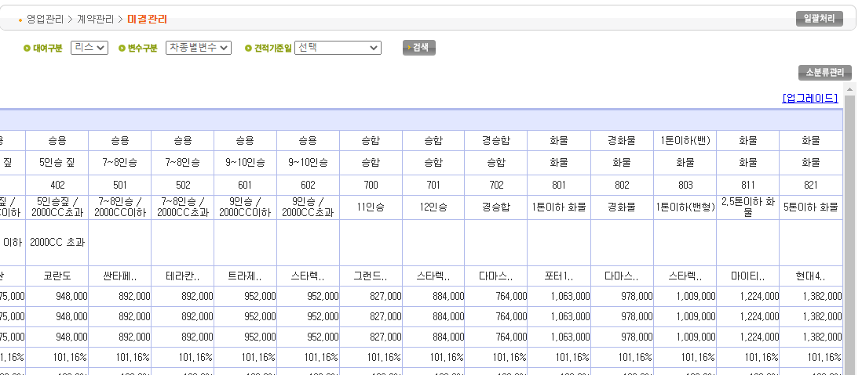

3) 변수명에 링크 걸린거 클릭하여 변수별 묶음변경 가능
( 보험료변경의 경우가 많음)

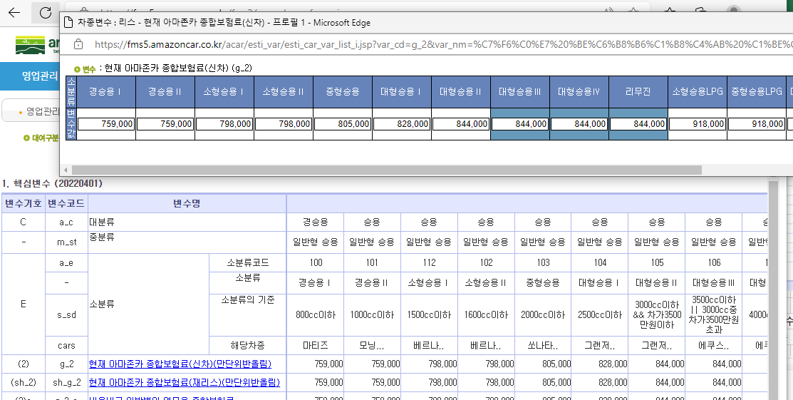

4) 변수값 변경후 수정 클릭

차종코드별변수 업그레이드

FMS운영관리- Master - 견적변수관리

1) 메뉴 타이틀바에 있는 [일괄처리]버튼 클릭

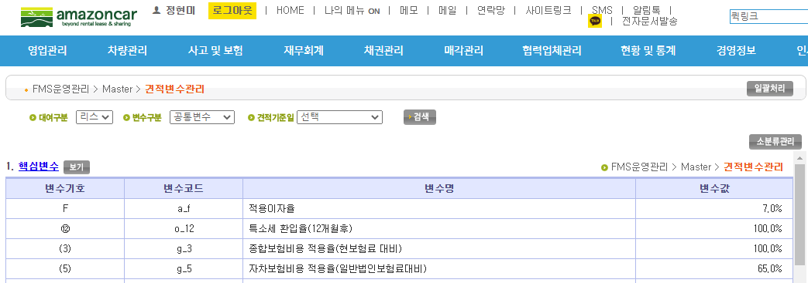

2) 기준일자를 맞게 넣고, 파일선택하여 [등록]버튼 클릭

